Sheet1
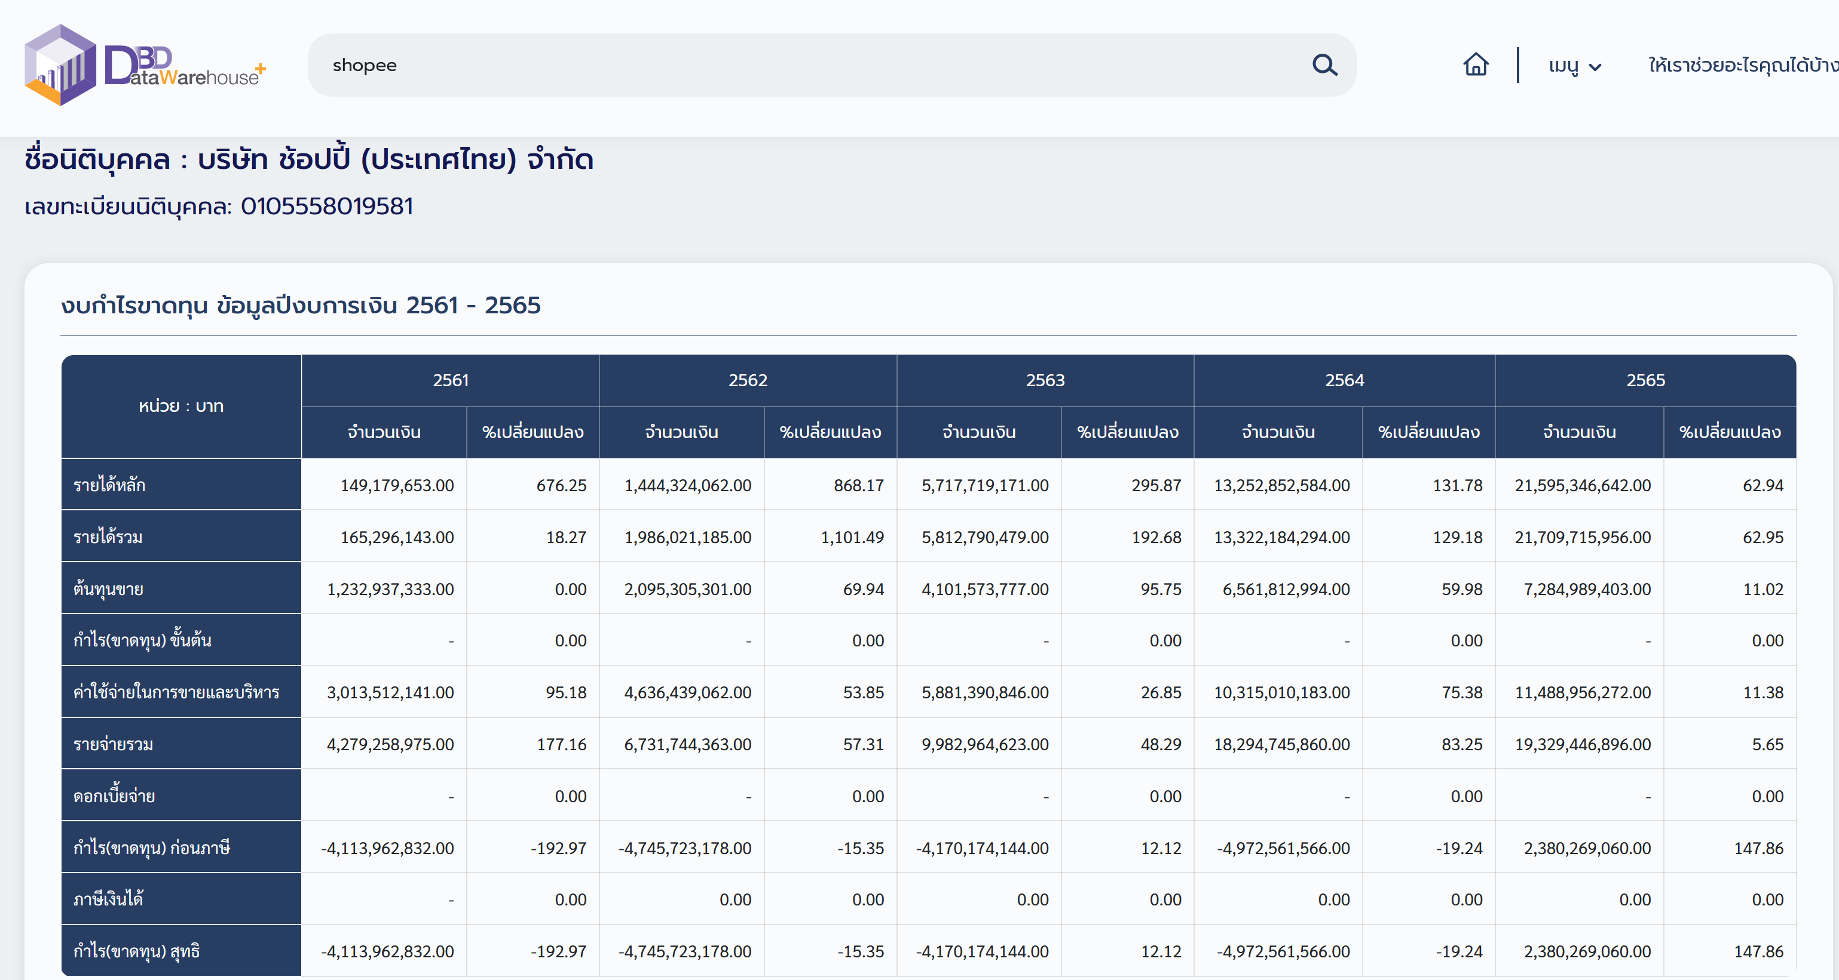
Shopee financial statement
https://datawarehouse.dbd.go.th/index

 | หน่วย : บาท | 2561 |  | 2562 |  | 2563 |  | 2564 |  | 2565
 |  | จำนวนเงิน | %เปลี่ยนแปลง | จำนวนเงิน | %เปลี่ยนแปลง | จำนวนเงิน | %เปลี่ยนแปลง | จำนวนเงิน | %เปลี่ยนแปลง | จำนวนเงิน | %เปลี่ยนแปลง
 | ลูกหนี้การค้าสุทธิ | 2,226,665,915 | 657.64 | 1,680,666,330 | -24.52 | 3,012,448,983 | 79.24 | 5,757,680,599 | 91.12 | 9,086,324,408 | 57.81
 | สินค้าคงเหลือ |  | 0 |  | 0 |  | 0 |  | 0 |  | 0
 | สินทรัพย์หมุนเวียน | 2,609,885,276 | 364.22 | 2,513,186,679 | -3.7 | 3,474,483,417 | 38.25 | 6,270,947,133 | 80.48 | 10,602,897,570 | 69.07
 | ที่ดิน อาคารและอุปกรณ์ | 103,545,427 | 25.15 | 240,640,918 | 132.4 | 254,006,249 | 5.55 | 356,778,837 | 40.46 | 316,388,335 | -11.32
 | สินทรัพย์ไม่หมุนเวียน | 233,293,556 | 153.68 | 319,654,891 | 37.01 | 328,536,633 | 2.77 | 495,924,898 | 50.94 | 440,221,573 | -11.23
 | สินทรัพย์รวม | 2,843,178,832 | 334.63 | 2,832,841,570 | -0.36 | 3,803,020,050 | 34.24 | 6,766,872,031 | 77.93 | 11,043,119,143 | 63.19
 | หนี้สินหมุนเวียน | 9,038,770,025 | 230.16 | 13,752,688,416 | 52.15 | 18,835,521,743 | 36.95 | 26,722,653,703 | 41.87 | 28,608,838,962 | 7.05
 | หนี้สินไม่หมุนเวียน | 12,299,787 | 18.01 | 33,767,312 | 174.53 | 91,286,609 | 170.34 | 140,568,196 | 53.98 | 150,360,989 | 6.96
 | หนี้สินรวม | 9,051,069,812 | 229.35 | 13,786,455,728 | 52.31 | 18,926,808,352 | 37.28 | 26,863,221,899 | 41.93 | 28,759,199,951 | 7.05
 | ส่วนของผู้ถือหุ้น | (6,207,890,980) | -196.47 | (10,953,614,158) | -76.44 | (15,123,788,302) | -38.07 | (20,096,349,868) | -32.87 | (17,716,080,808) | 11.84
 | หนี้สินรวมและส่วนของผู้ถือหุ้น | 2,843,178,832 | 334.63 | 2,832,841,570 | -0.36 | 3,803,020,050 | 34.24 | 6,766,872,031 | 77.93 | 11,043,119,143 | 63.19

 | หน่วย : บาท | 2561 |  | 2562 |  | 2563 |  | 2564 |  | 2565
 |  | จำนวนเงิน | %เปลี่ยนแปลง | จำนวนเงิน | %เปลี่ยนแปลง | จำนวนเงิน | %เปลี่ยนแปลง | จำนวนเงิน | %เปลี่ยนแปลง | จำนวนเงิน | %เปลี่ยนแปลง
 | รายได้หลัก | 149,179,653 | 676.25 | 1,444,324,062 | 868.17 | 5,717,719,171 | 295.87 | 13,252,852,584 | 131.78 | 21,595,346,642 | 62.94
 | รายได้รวม | 165,296,143 | 18.27 | 1,986,021,185 | 1101.49 | 5,812,790,479 | 192.68 | 13,322,184,294 | 129.18 | 21,709,715,956 | 62.95
 | ต้นทุนขาย | 1,232,937,333 | 0 | 2,095,305,301 | 69.94 | 4,101,573,777 | 95.75 | 6,561,812,994 | 59.98 | 7,284,989,403 | 11.02
 | กำไร(ขาดทุน) ขั้นต้น |  | 0 |  | 0 |  | 0 |  | 0 |  | 0
 | ค่าใช้จ่ายในการขายและบริหาร | 3,013,512,141 | 95.18 | 4,636,439,062 | 53.85 | 5,881,390,846 | 26.85 | 10,315,010,183 | 75.38 | 11,488,956,272 | 11.38
 | รายจ่ายรวม | 4,279,258,975 | 177.16 | 6,731,744,363 | 57.31 | 9,982,964,623 | 48.29 | 18,294,745,860 | 83.25 | 19,329,446,896 | 5.65
 | ดอกเบี้ยจ่าย |  | 0 |  | 0 |  | 0 |  | 0 |  | 0
 | กำไร(ขาดทุน) ก่อนภาษี | (4,113,962,832) | -192.97 | (4,745,723,178) | -15.35 | (4,170,174,144) | 12.12 | (4,972,561,566) | -19.24 | 2,380,269,060 | 147.86
 | ภาษีเงินได้ |  | 0 | - | 0 | - | 0 | - | 0 | - | 0
 | กำไร(ขาดทุน) สุทธิ | (4,113,962,832) | -192.97 | (4,745,723,178) | -15.35 | (4,170,174,144) | 12.12 | (4,972,561,566) | -19.24 | 2,380,269,060 | 147.86

